创建DataFrame
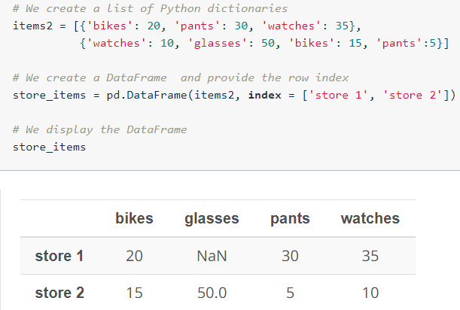
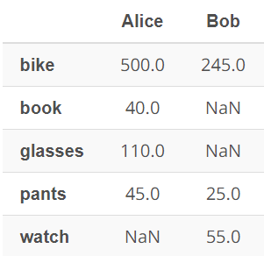
创建DataFrame
 | Pandas DataFrames 是具有带标签的行和列的二维数据结构
items = {'Bob' : pd.Series(data = [245, 25, 55], index = ['bike', 'pants', 'watch']), 'Alice' : pd.Series(data = [40, 110, 500, 45], index = ['book', 'glasses', 'bike', 'pants'])} shopping_carts = pd.DataFrame(items)
shopping_carts.shape | (5,2)
shopping_carts.ndim | 2
shopping_carts.size | 10
shopping_carts.values | [[ 500. 245.] [ 40. nan] [ 110. nan] [ 45. 25.] [ nan 55.]]
shopping_carts.index | Index(['bike', 'book', 'glasses', 'pants', 'watch'], dtype='object')
shopping_carts.columns | Index(['Alice', 'Bob'], dtype='object'
bob_shopping_cart = pd.DataFrame(items, columns=['Bob'])
sel_shopping_cart = pd.DataFrame(items, index = ['pants', 'book']) | 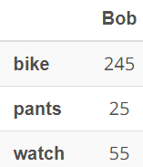 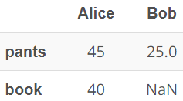
 | alice_sel_shopping_cart = pd.DataFrame(items, index = ['glasses', 'bike'], columns = ['Alice'])
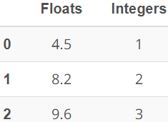
还可以使用列表（数组）字典手动地创建 DataFrame。流程和之前一样，首先创建一个字典，然后将该字典传递给 pd.DataFrame() 函数。但是在这种情况下，字典中的所有列表（数组）长度必须一样。
data = {'Integers' : [1,2,3], 'Floats' : [4.5, 8.2, 9.6]}
df = pd.DataFrame(data)
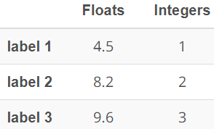
df = pd.DataFrame(data, index = ['label 1', 'label 2', 'label 3'])

手动创建 Pandas DataFrame 的最后一种方式是使用 Python 字典列表

访问DataFrame
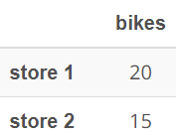
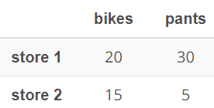
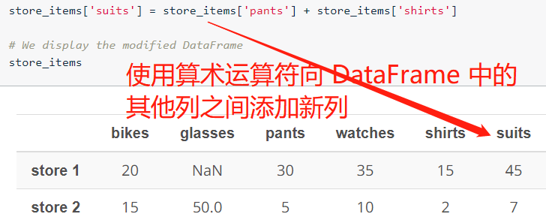
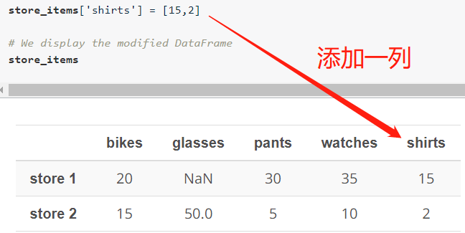
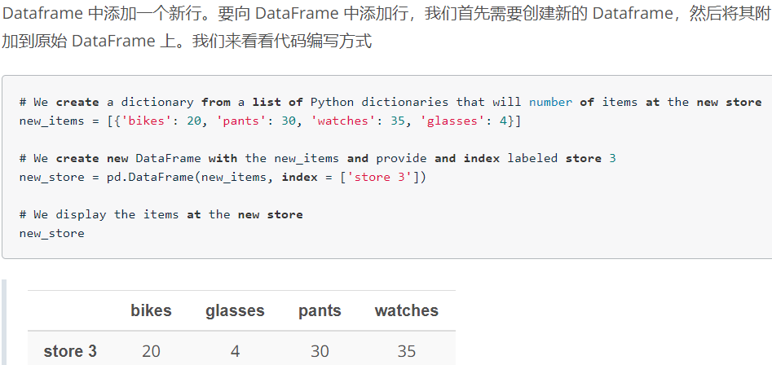
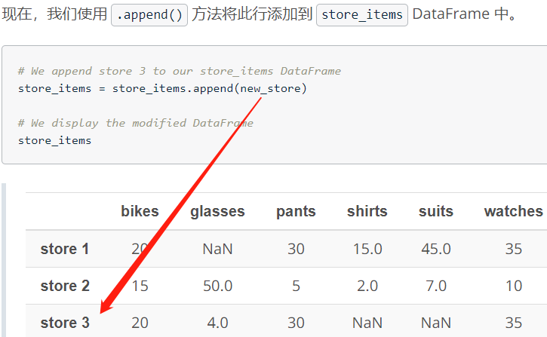
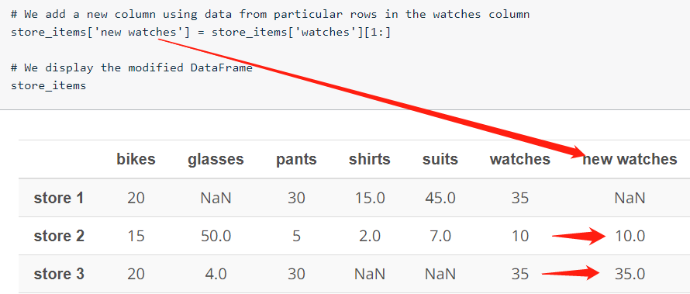
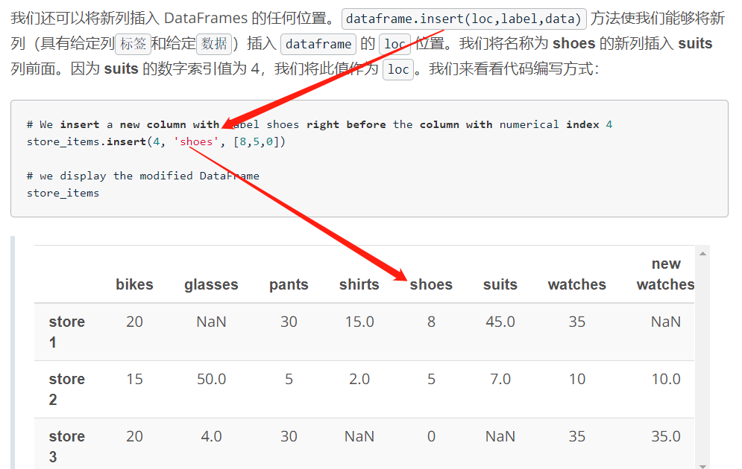
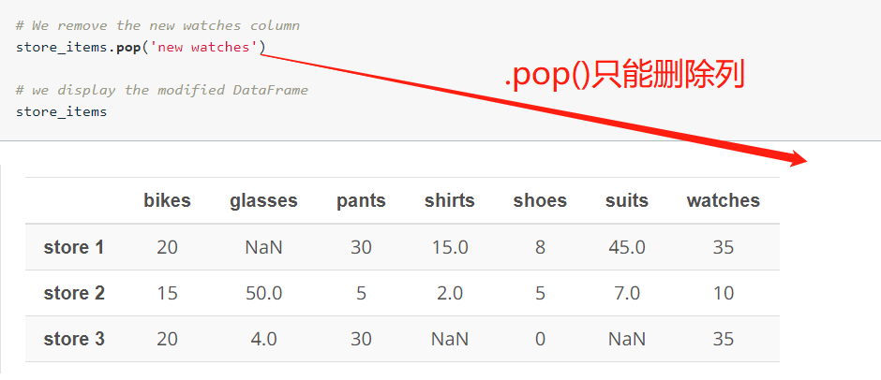
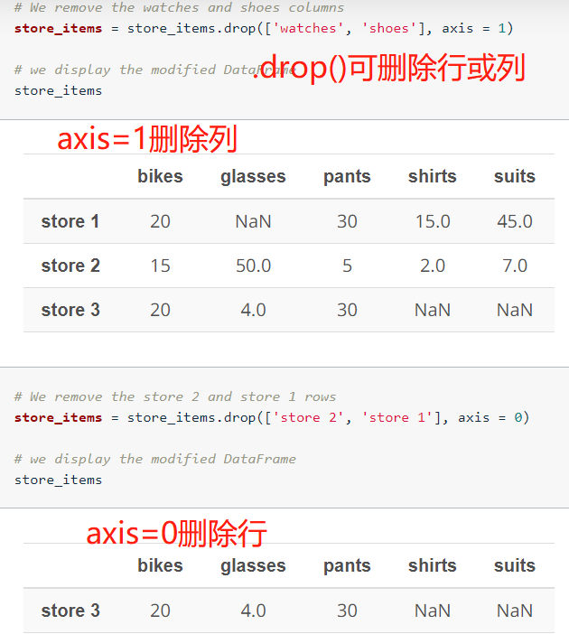
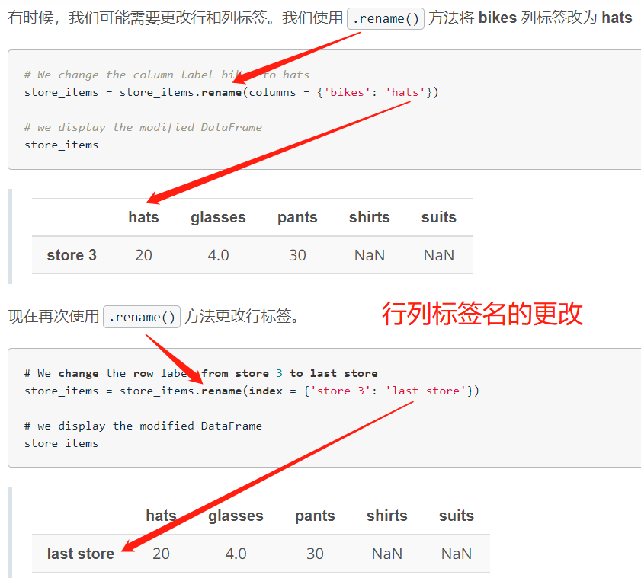
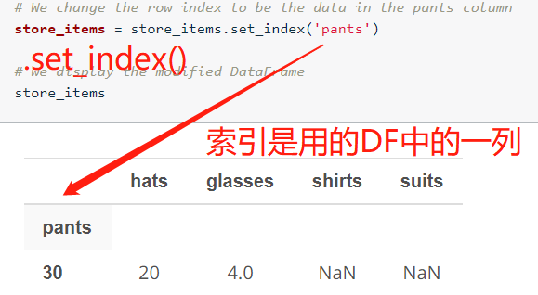
访问DataFrame中的元素
在访问 DataFrame 中的单个元素时，就像上个示例一样，必须始终提供标签，并且列标签在前，格式为 dataframe[column][row]

处理NaN
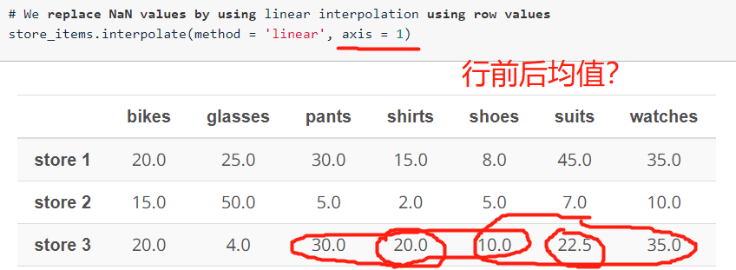
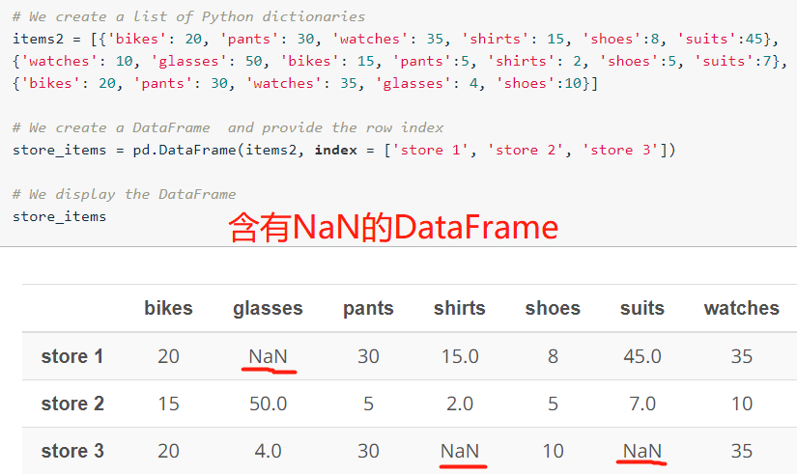

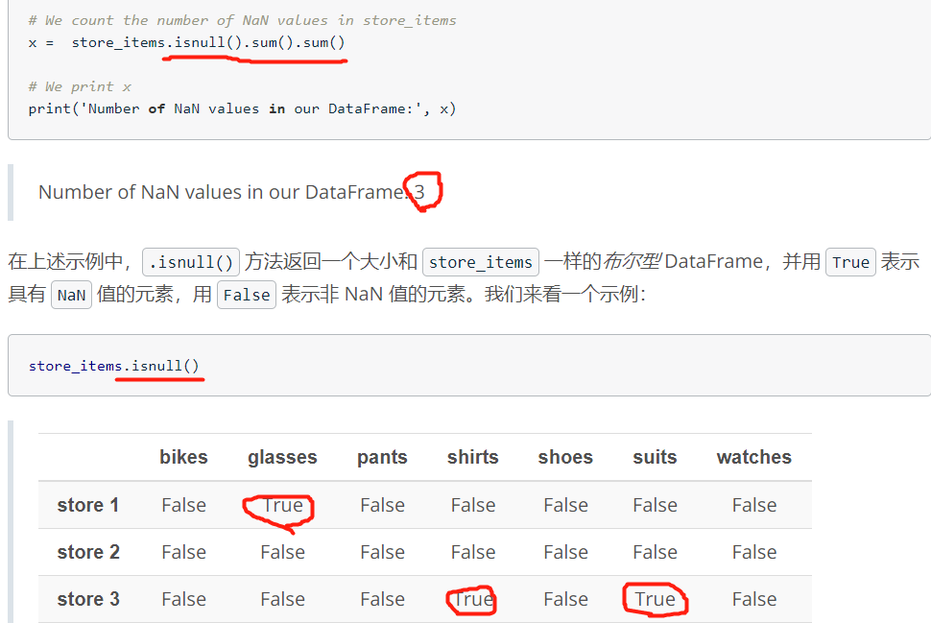

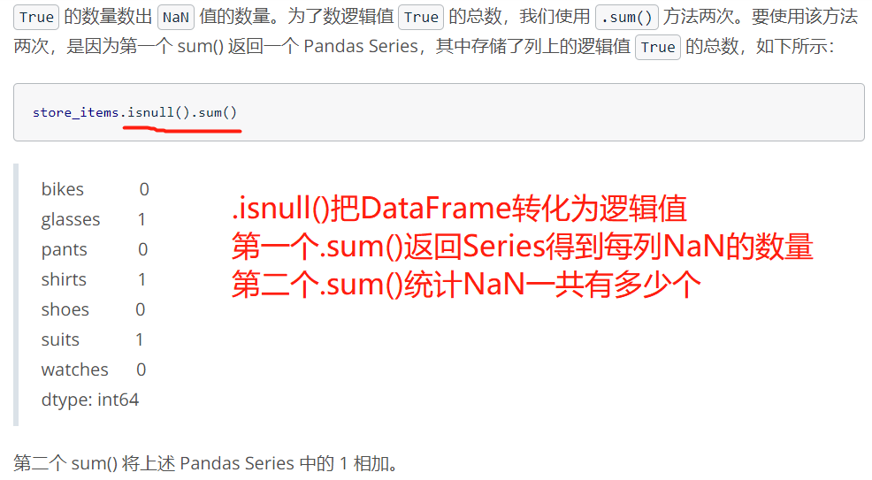

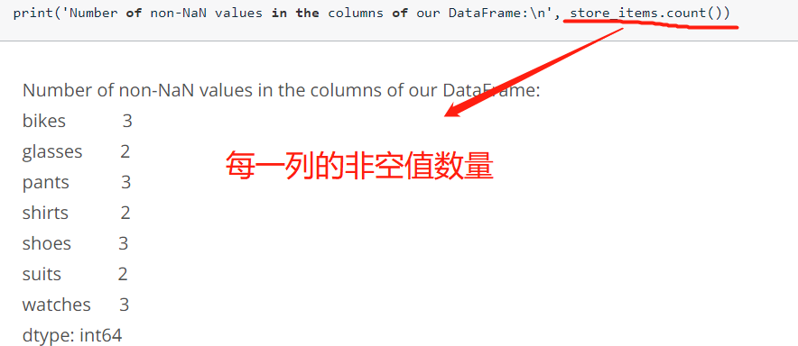

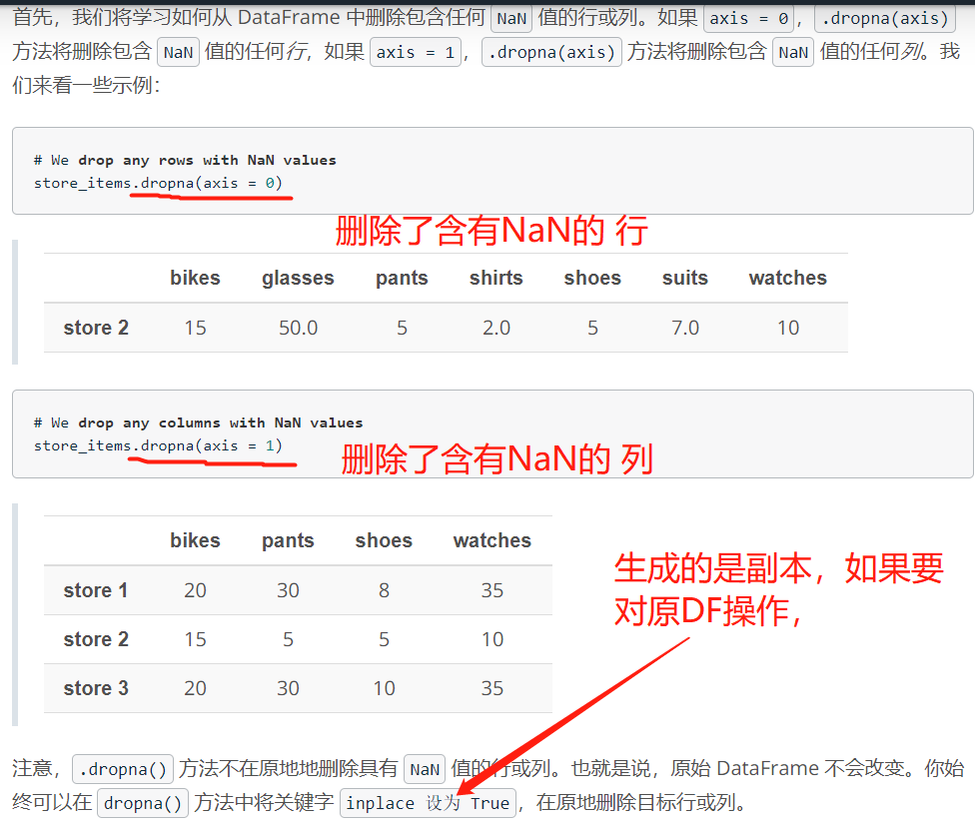

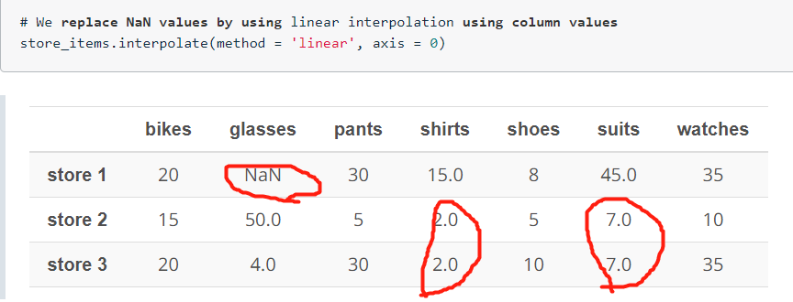

store_items.fillna(0) | 用0替换所有NaN
store_items.fillna(method = 'ffill', axis = 0) | 向前填充，用上一行同列的值
store_items.fillna(method = 'ffill', axis = 1) | 用前一列同行的值填充
store_items.fillna(method = 'backfill', axis = 0) | 用下一行同列的值
store_items.fillna(method = 'backfill', axis = 1) | 用后一列同行的值填充
.fillna() 方法不在原地地替换（填充）NaN 值。也就是说，原始 DataFrame 不会改变。你始终可以在 fillna() 函数中将关键字 inplace 设为 True，在原地替换 NaN 值

将数据加载到DataFrame
import pandas as pd | 导入pandas模块
f = pd.read_csv('xx.csv') | 创建DataFrame | df = pd.read_csv('student_scores.csv', sep=',') |  | 指定‘,’为分隔符，可省略
f.shape | 查看数据形状（几行row，几列col） | df = pd.read_csv('student_scores.csv', header=2) |  | 指定第三行为列标题（列标题为第一行）默认是header=0
 |  |  |  | header=None 的时候，系统用数字填充列标题
f.dtypes | 字符串在 Pandas 中以对象的形式呈现
df.columns |  | labels = ['id', 'name', 'attendance', 'hw', 'test1', 'project1', 'test2', 'project2', 'final']
f.head() | 查看数据前5行，可以通过设置.head(N)的N值，查看前N行数据 | df = pd.read_csv('student_scores.csv', names=labels) |  | 自己指定列标题
f.tail() | 查看数据最后5行 .tail(N)
 |  | df = pd.read_csv('student_scores.csv', index_col='Name') |  | 指定索引，用的‘Name’列。默认是数字
f.isnull().any() | 可查看哪一列是否有NaN值 |  | index_col=['Name', 'ID'] | 两列同为索引
f.isnull().sum().sum()

f.describe() | 获取每列的描述性统计信息
f['col_label'].describe() | 获取col_label列的描述性统计信息

df.info() | 每列的信息
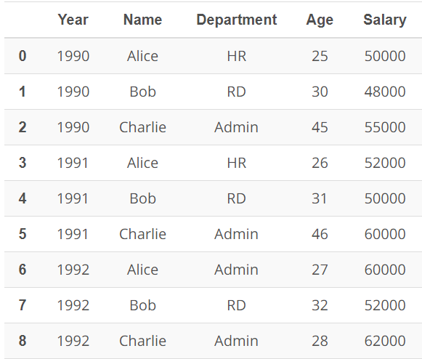
f.corr() | 查看不同列的数据是否有关联
 | 关联性值为 1 表明关联性很高，关联性值为 0 告诉我们数据根本不相关。
f.max() | 每列的最大值
f['col_label'].min() | col_label列的最小值
f.mean() | 每列的平均值
f.mode() | 每一列的众数
df.median() 求中位数

df['column_name'].value_counts() | 某一列不同值出现的次数
df['column_name'].unique() | 某一列出现的所有不同的值

.groupby() 方法获取信息
data.groupby(['Year'])['Salary'].sum() | 按照year分组，每一组里salary的总和

data.groupby(['Year'])['Salary'].mean() | 按照year分组，每一组里salary的均值

data.groupby(['Name'])['Salary'].sum() | 按name分组，每个name的salary的总和

data.groupby (['Year', 'Department'])['Salary'].sum() | 按year分组，每一组再按Department分组，计算salary的总和

df.groupby([],as_index=False)[].mean() | as_index，不用分组的名称作为索引

df['acidity_levels'] = pd.cut(df['pH'],4, labels=["<25%", "25%-50%", "50%-75%", ">75%"]) |  | 切分四等分
df['acidity_levels'] = pd.cut(df['pH'],[2.72, 3.11, 3.21, 3.32, 4.01], labels=["<25%", "25%-50%", "50%-75%", ">75%"])

df.duplicated()
df.drop_duplicates() | 删除重复行（数据完全重复） | dict.keys() | 字典的.keys()方法会返回一个key值数组
df.drop_duplicates(sub=['col']) | col列重复的数据删除

.col | df = df.loc[:,'id':'fractal'] | 筛选id列到fractal列
.icol | df = df.iloc[:,:12] | 筛选0到11列

df.to_csv('data.csv', index=False) | 把df保存到data.csv文件，索引不保存

df.append(df2) | 将其他行附加到调用者的末尾，返回一个新对象

df.merge(df2) | 合并两个数据框，参数较多，查看怎么用

对列名 进行重命名
df=df.rename(columns = {'name':'new_name'}) | name 改成 new_name

df.rename(columns=lambda x: x.strip().lower().replace(" ", "_"), inplace=True)

整理数据
缺失值的处理 |  | 可视化数据
df['column'] = df['column'].fillna(num) | 用 num 填充 column 列的缺失值 | import pandas as pd
df['column'].fillna(num, inplace = True) | 和上面效果一样，建议使用本操作 | % matplotlib inline | 可在Nootbook内部查看数据图

 |  | df.hist(figsize=(8,8)); | 显示所有列的直方图，figsize设置图形大小，;分号可以去掉多余显示
数据冗余 |  |  | Series也有 hist() 方法，可对一列显示直方图
df.duplicated() | 默认将非首次出现的冗余行标记为 True
sum(df.duplicated()) | 返回冗余行数 | df['col'].plot(kind='hist'); | .plot(方法更常用)，绘制 col 列的直方图

df.drop_duplicates(inplace = True) | 删除冗余的行 | df['col'].value_counts().plot(kind='bar') | 计算 col列不同值出现的次数,然后显示垂直条形图

 |  | df['col'].value_counts().plot(kind='pie',figsize=(8,8)) | 饼图
数据类型错误
df['time'] = pd.to_datetime(df['time']) | 将time列转换为 datetime 类型 | pd.plotting.scatter_matrix(df,figsize=(15,15)); | 通过散点图了解变量间的关系，变量太多该方法慎用

删除列 |  | df.plot(x='col_1',y='col_2',kind='scatter'); | col_1列作为x轴，col_2列作为y轴，绘制散点图
df.drop(['B', 'C'], axis=1) | 按索引删除两行
df.drop(columns=['B', 'C'],inplace=True) | df.drop([0, 1]) | df['col'].plot(kind='box'); | col列的箱线图

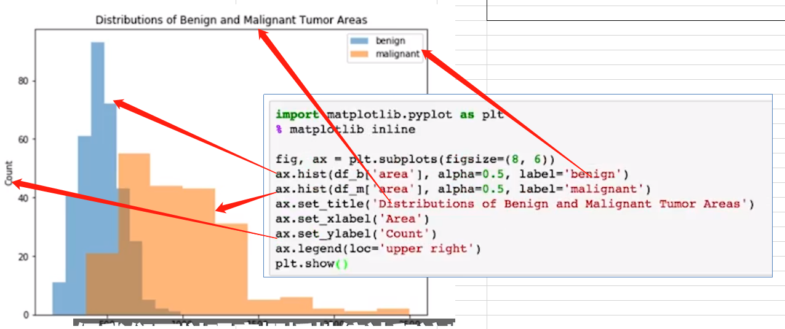

df_a = df[df['income'] == '>=50K'] | 取 income 列大于50K的行
df_b = df[df['income'] == '<=50K']

ind = df_a['education'].value_counts().index | 取 education 列出现的不同值，按出现次数多的降序排列

df_b['education'].value_counts()[ind].plot(kind='bar');
 | 可以用同一个索引顺序显示条形图
df_a['education'].value_counts()[ind].plot(kind='bar');

df_m = df[df['diagnosis'] == 'M'] | 两个结果一样，熟悉 .query()方法
df_m = df.query('diagnosis == "M"')

median = df['alcohol'].median()
low = df.query('alcohol < {}'.format(median))

